Solicitud gráfica
 | Área: | Matemáticas |  |  | Fecha:
 | Grado: | 11
 | Título del tema: | Funciones |  |  | ¿Cuaderno de estudio o recurso? | Cuaderno de Estudio
 | Editor: | Cristhian Bello |  |  |  | M5A

 | Código guión o recurso: | MA_11_02_CO | ← Para determinar este código, visite la hoja de Ayuda
 |  |  |  |  | ESPECIFICACIÓN DE ARCHIVOS A ENTREGAR
Núm. | Archivo Shutterstock o ruta en web | Imagen para: | Tipo | Formato | Nombre imagen SMALL | Tamaño imagen SMALL | Nombre imagen ZOOM | Tamaño imagen ZOOM | Descripción | Observaciones
IMG01 | 221793745-142778230 | #REF! | Ilustración | Horizontal | #REF! | #REF! | #REF! | #REF!
IMG02 | Ver observaciones | Cuaderno de Estudio | Ilustración | Horizontal | MA_11_02_CO_IMG02_small | 526 x 370 px | MA_11_02_CO_IMG02_zoom | 800 x 600 px |  | IMG09 de la anterior solicitud
IMG03 | Ver observaciones | Cuaderno de Estudio | Ilustración | Horizontal | MA_11_02_CO_IMG03_small | 526 x 370 px | MA_11_02_CO_IMG03_zoom | 800 x 600 px |  | Es la IMG17 de la anterior solicitud
IMG04 | Ver observaciones | Cuaderno de Estudio | Ilustración | Horizontal | MA_11_02_CO_IMG04_small | 526 x 370 px | MA_11_02_CO_IMG04_zoom | 800 x 600 px | 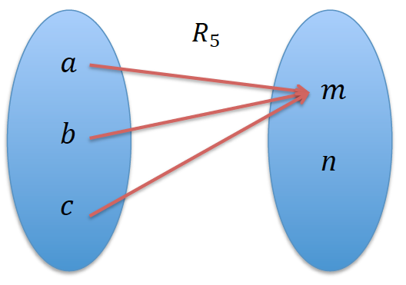 | La IMG22 de la anterior solicitud
IMG05 | Ver observaciones | Cuaderno de Estudio | Ilustración | Horizontal | MA_11_02_CO_IMG05_small | 526 x 370 px | MA_11_02_CO_IMG05_zoom | 800 x 600 px |  | Presentar como imagen las ecuaciones, como se presenta en la descripción
IMG06 | Ver observaciones | Cuaderno de Estudio | Ilustración | Horizontal | MA_11_02_CO_IMG06_small | 526 x 370 px | MA_11_02_CO_IMG06_zoom | 800 x 600 px |  | Elaborar como imagen la tabla que se presenta en la descripción
IMG07 | Ver observaciones | Cuaderno de Estudio | Ilustración | Horizontal | MA_11_02_CO_IMG07_small | 526 x 370 px | MA_11_02_CO_IMG07_zoom | 800 x 600 px | 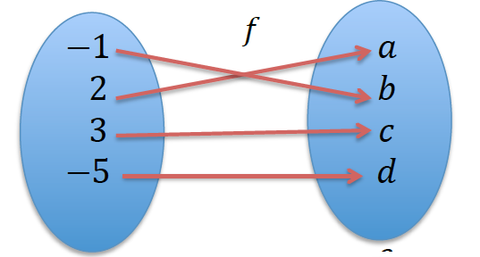 | Representacion en el diagrama sagital de f poner los nombres a los conjuntos A y B, y la flecha de A en B, es la IMG30 de la anterior solicitud
IMG08 | Ver observaciones | Cuaderno de Estudio | Ilustración | Horizontal | MA_11_02_CO_IMG08_small | 526 x 370 px | MA_11_02_CO_IMG08_zoom | 800 x 600 px | 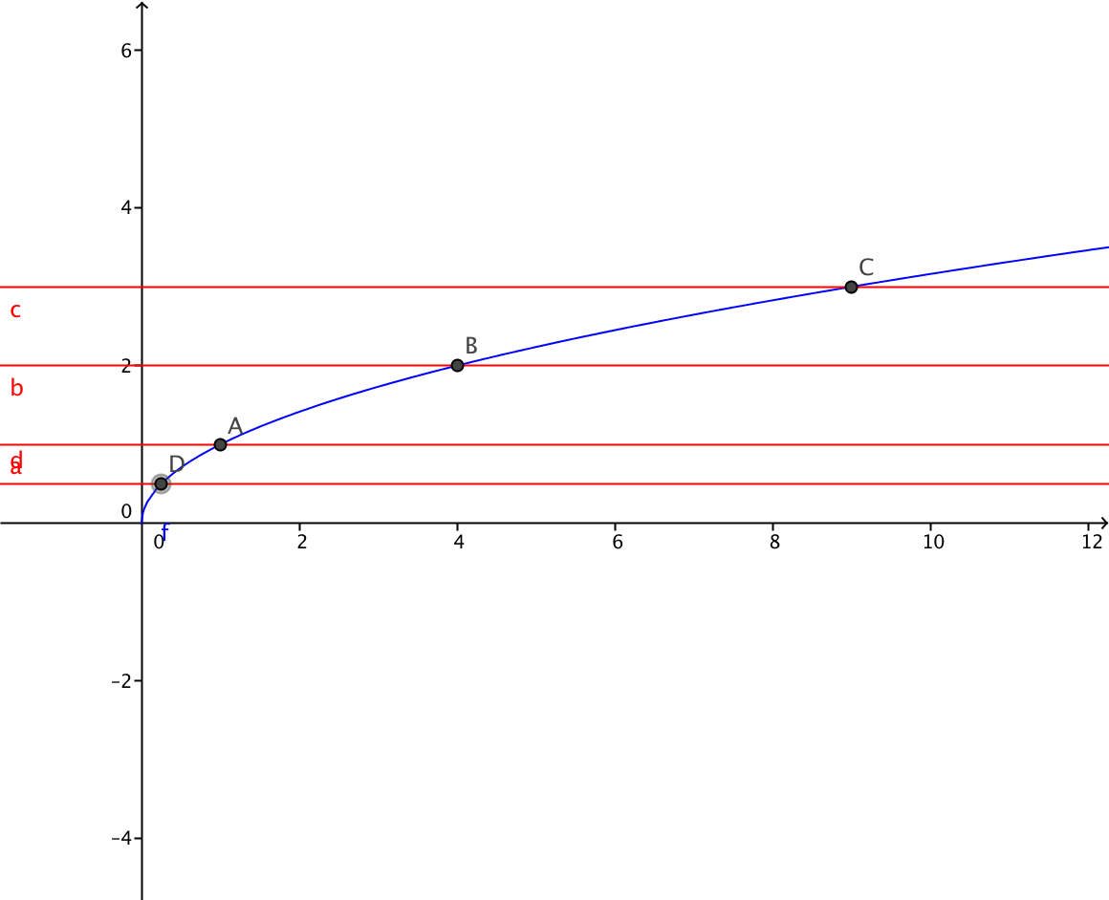 | grafica de la funcion f(x) = √x y sobre ella varias rectas horizontales de color rojo que cortan la grafica en un solo punto. Eliminar las etiquetas de los puntos de interseccion entre la curva y las rectas. Eliminar las etiquetas de las rectas horizontales, es la IMG25 de la anterior solicitud
IMG09 | Ver observaciones | Cuaderno de Estudio | Ilustración | Horizontal | MA_11_02_CO_IMG09_small | 526 x 370 px | MA_11_02_CO_IMG09_zoom | 800 x 600 px | 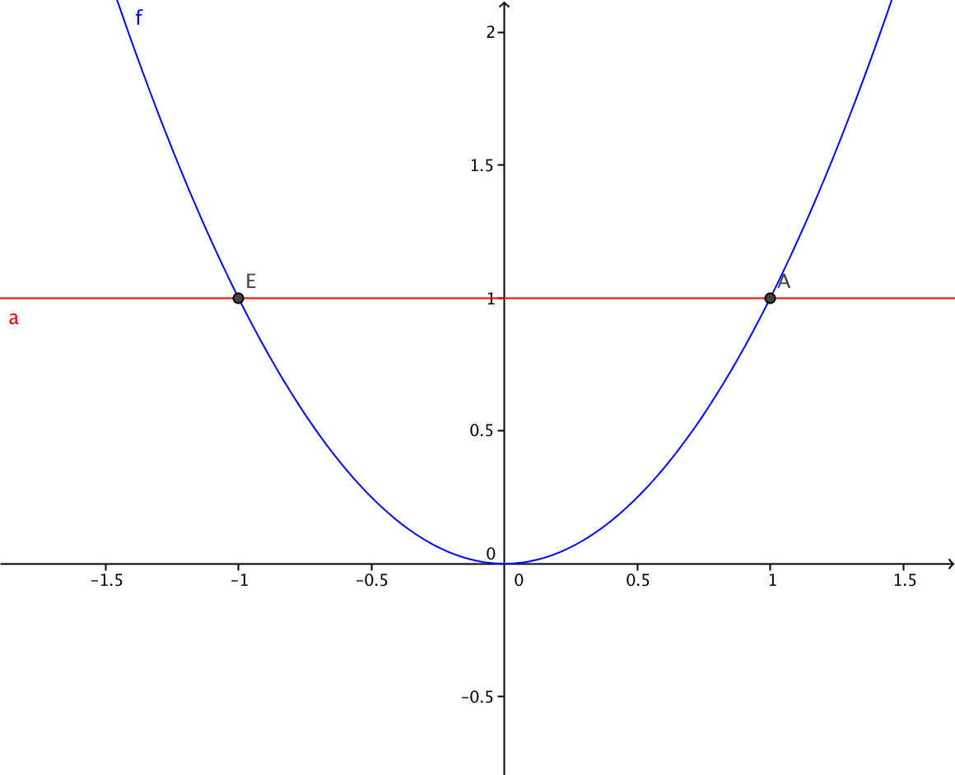 | La imagen que muestre que Hay rectas horizontales que cortan la gráfica de la función f(x) = x^2 en más de un punto. Es la IMG26 de la anterior solicitud
IMG10 | Ver observaciones | Cuaderno de Estudio | Ilustración | Horizontal | MA_11_02_CO_IMG10_small | 526 x 370 px | MA_11_02_CO_IMG10_zoom | 800 x 600 px | 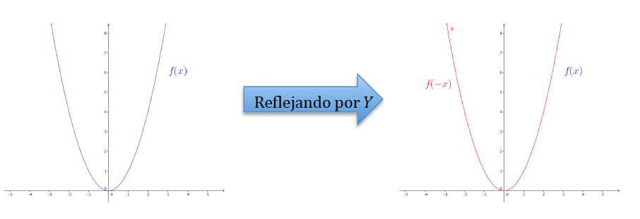 | Una animacion si es posible que muestre que al reflejar la funcion x^2, la grafica es la misma. ES al IMG32 de la anterior solicitud
IMG11 | Ver observaciones | Cuaderno de Estudio | Ilustración | Horizontal | MA_11_02_CO_IMG11_small | 526 x 370 px | MA_11_02_CO_IMG11_zoom | 800 x 600 px |  | Si es posible una animacion que mantenga la curva azul siempre visible, pero que de ella salga la grafica roja, al reflejar la curva azul sobre el eje Y. la curva azul es la grafica de la funcion f(x)=(x-2)^2. ES la IMG33 de la anterior solicitud
IMG12 | Ver observaciones | Cuaderno de Estudio | Ilustración | Horizontal | MA_11_02_CO_IMG12_small | 526 x 370 px | MA_11_02_CO_IMG12_zoom | 800 x 600 px |  | Una animacion que muestre que la grafica de la funcion f(x)=x^3 se refleja por el eje Y y luego por el eje X, obteniendo la misma funcion. Es la IMG34 de la anterior solicitud
IMG13 | Ver observaciones | Cuaderno de Estudio | Ilustración | Horizontal | MA_11_02_CO_IMG13_small | 526 x 370 px | MA_11_02_CO_IMG13_zoom | 800 x 600 px | 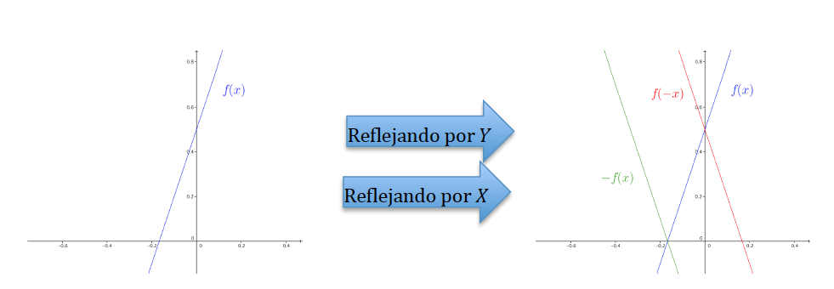 | Una animacion que muestre que la grafica de la funcion f(x)=3x-2 se refleja por el eje Y y luego por el eje X, obteniendo otra funcion. Es la IMG35 de la anterior solicitud
IMG14 | Ver observaciones | Cuaderno de Estudio | Ilustración | Horizontal | MA_11_02_CO_IMG14_small | 526 x 370 px | MA_11_02_CO_IMG14_zoom | 800 x 600 px | 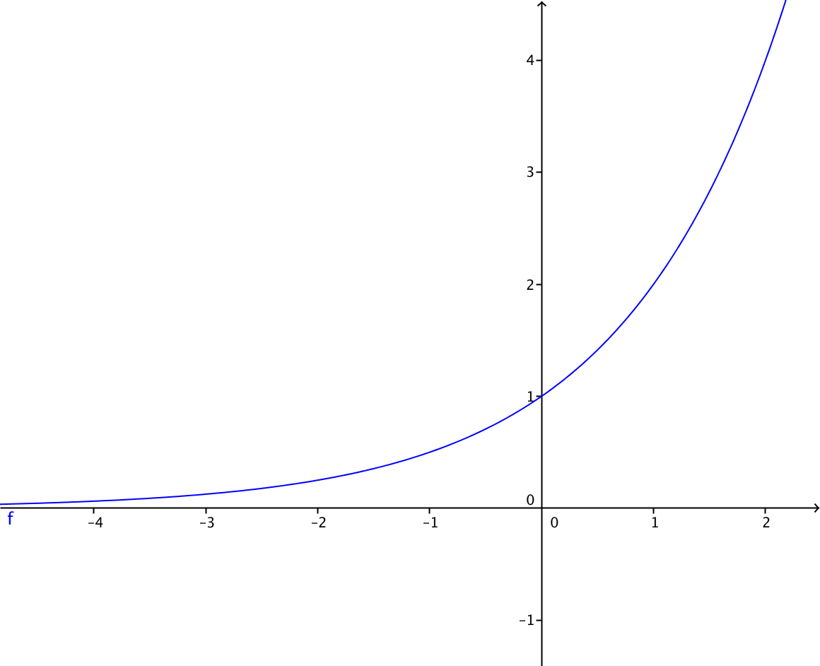 | La funcion f(x)=2^x , es la IMG36 de la anterior solicitud
IMG15 | Ver observaciones | Cuaderno de Estudio | Ilustración | Horizontal | MA_11_02_CO_IMG15_small | 526 x 370 px | MA_11_02_CO_IMG15_zoom | 800 x 600 px | 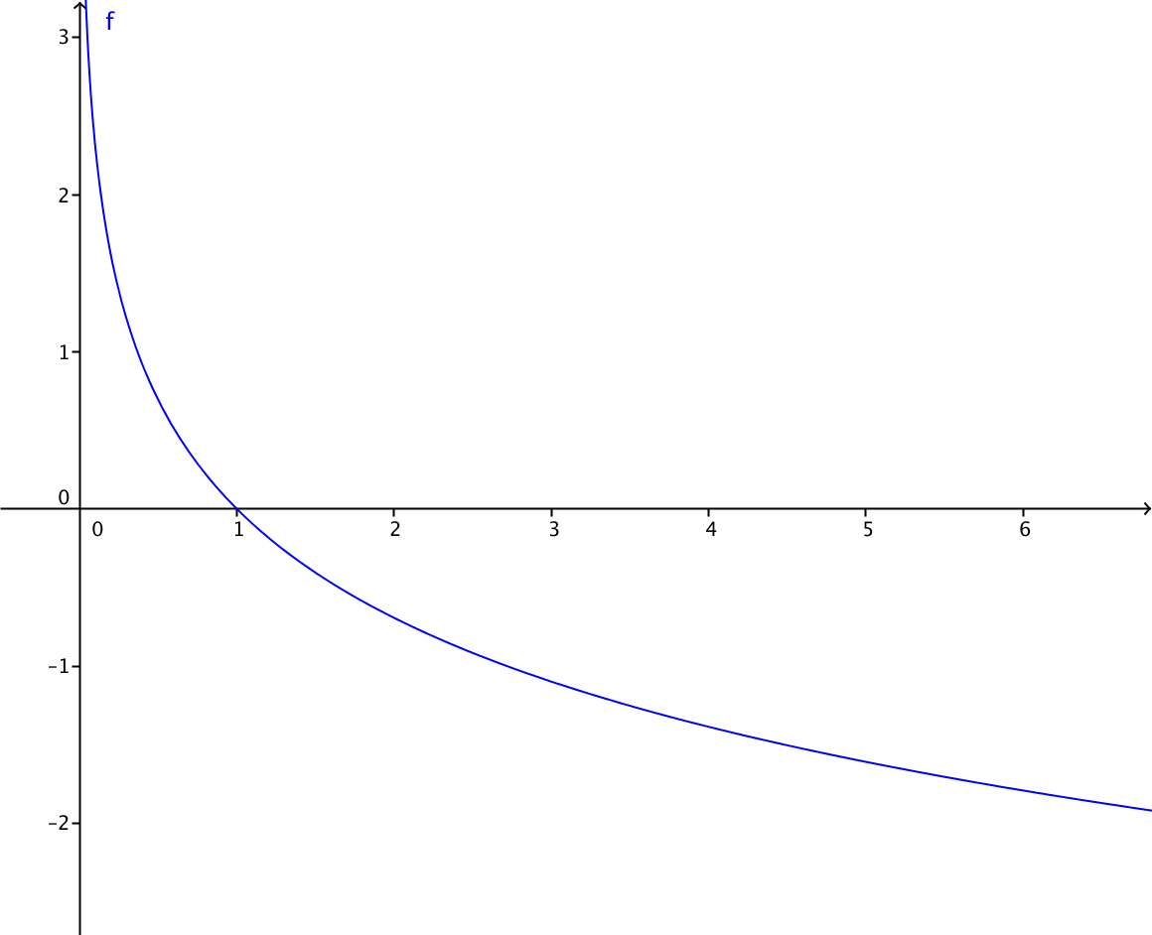 | Grafica de la funcion f(x)=-ln(x), es la IMG37 de la anterior solicitud
IMG16 | Ver observaciones | Cuaderno de Estudio | Ilustración | Horizontal | MA_11_02_CO_IMG16_small | 526 x 370 px | MA_11_02_CO_IMG16_zoom | 800 x 600 px |  | Esxpresarla como una sola imagen
IMG17 | Ver observaciones | Cuaderno de Estudio | Ilustración | Horizontal | MA_11_02_CO_IMG17_small | 526 x 370 px | MA_11_02_CO_IMG17_zoom | 800 x 600 px | 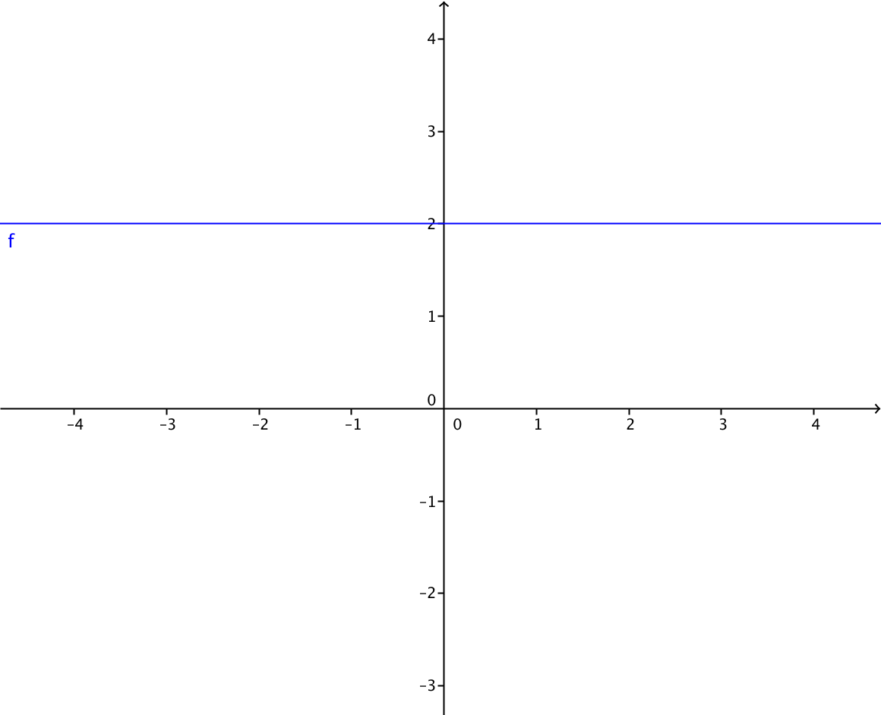 | grafica de la funcion f(x)=2, es la IMG47 de la anterior solicitud
IMG18 | Ver observaciones | Cuaderno de Estudio | Ilustración | Horizontal | MA_11_02_CO_IMG18_small | 526 x 370 px | MA_11_02_CO_IMG18_zoom | 800 x 600 px | Grafica de varias funciones lineales en el mismo plano cartesiano, en distintos colores con su rotulo, es decir con la expresión algebraica que las define. Como en la imagen 47, se sugiere graficar f(x)=x, f(x)=-x, f(x)=2x, f(x)=-2x, f(x)=3x, f(x)=-3x | Las graficas en el mismo plano cartesiano, es la img48 de la anterior solicitud
IMG19 | Ver observaciones | Cuaderno de Estudio | Ilustración | Horizontal | MA_11_02_CO_IMG19_small | 526 x 370 px | MA_11_02_CO_IMG19_zoom | 800 x 600 px | Grafica de varias funciones afines en el mismo plano cartesiano, en distintos colores con su rotulo, es decir con la expresión algebraica que las define. Como en la imagen 47, se sugiere graficar f(x)=x+1, f(x)=-x+1, f(x)=2x+1, f(x)=-2x+1, f(x)=3x-1, f(x)=-3x-2 | Las graficas en el mismo plano cartesiano, es la img49 de la anterior solicitud
IMG20 | Ver observaciones | Cuaderno de Estudio | Ilustración | Horizontal | MA_11_02_CO_IMG20_small | 526 x 370 px | MA_11_02_CO_IMG20_zoom | 800 x 600 px | Representación gráfica de varias funciones cuadráticas en distintos colores con su rotulo, es decir con la expresión algebraica que las define, por ejemplo f(x)=x^2, f(x)=1-x^2, f(x)=x^2-x+2, f(x)=-x^2+2x-1 | Las graficas en el mismo plano cartesiano, es la img50 de la anterior solicitud
IMG21 | Ver observaciones | Cuaderno de Estudio | Ilustración | Horizontal | MA_11_02_CO_IMG21_small | 526 x 370 px | MA_11_02_CO_IMG21_zoom | 800 x 600 px | 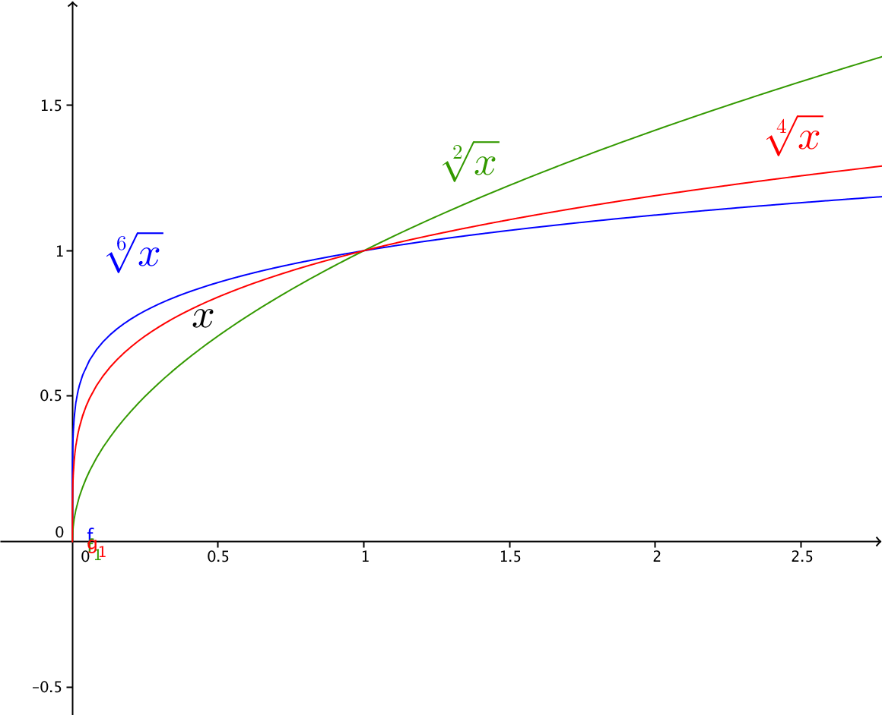 | Grafica de las funciones que se indican en la imagen, cada una con sus etiquetas y de diferentes colores. Es la IMG58 de la anterior solicitud
IMG22 | Ver observaciones | Cuaderno de Estudio | Ilustración | Horizontal | MA_11_02_CO_IMG22_small | 526 x 370 px | MA_11_02_CO_IMG22_zoom | 800 x 600 px | 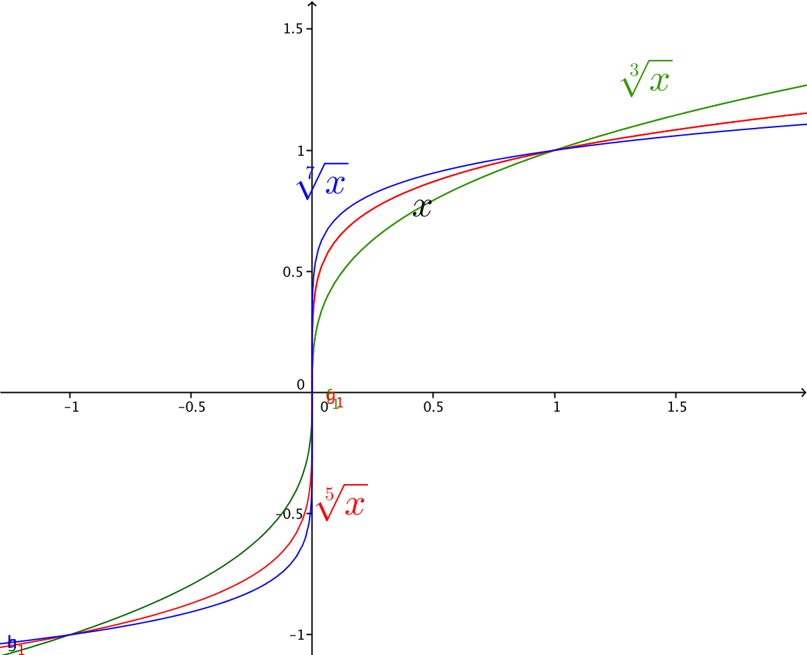 | Grafica de las funciones que se indican en la imagen, cada una con sus etiquetas y de diferentes colores. Es la IMG59 de la anterior solicitud
IMG23 | Ver observaciones | Cuaderno de Estudio | Ilustración | Horizontal | MA_11_02_CO_IMG23_small | 526 x 370 px | MA_11_02_CO_IMG23_zoom | 800 x 600 px |  | Grafica de la funcion sen(x) entre -5pi/2 hasta 5pi/2, Es la IMG60 de la anterior solicitud.
IMG24 | Ver observaciones | Cuaderno de Estudio | Ilustración | Horizontal | MA_11_02_CO_IMG24_small | 526 x 370 px | MA_11_02_CO_IMG24_zoom | 800 x 600 px |  | Grafica de la funcion cos(x) entre -5pi/2 hasta 5pi/2, que aparece como 61 en la anterior solicitud
IMG25 | Ver observaciones | Cuaderno de Estudio | Ilustración | Horizontal | MA_11_02_CO_IMG25_small | 526 x 370 px | MA_11_02_CO_IMG25_zoom | 800 x 600 px |  | Grafica de la funcion tan(x) entre -5pi/2 hasta 5pi/2, Qu aparece como IMG62 en la anterior solicitud
IMG26 | Ver observaciones | Cuaderno de Estudio | Ilustración | Horizontal | MA_11_02_CO_IMG26_small | 526 x 370 px | MA_11_02_CO_IMG26_zoom | 800 x 600 px | 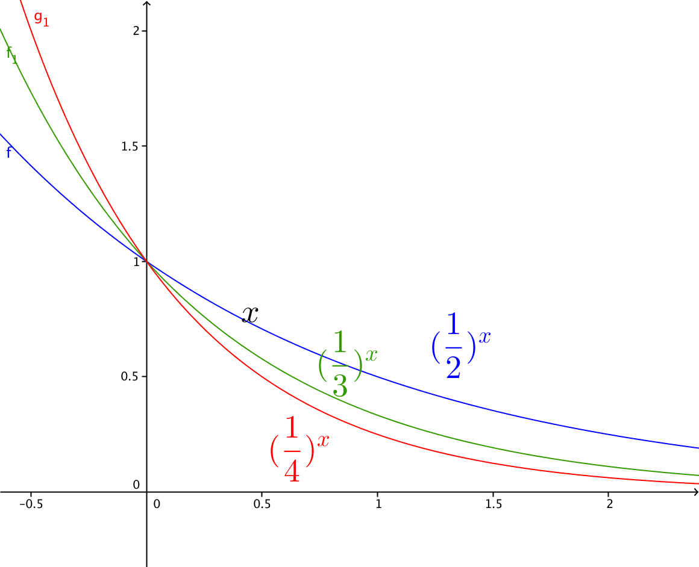 | que la letra X del eje sea visible, aparece como IMG63 en la anterior solicitud
IMG27 | Ver observaciones | Cuaderno de Estudio | Ilustración | Horizontal | MA_11_02_CO_IMG27_small | 526 x 370 px | MA_11_02_CO_IMG27_zoom | 800 x 600 px | 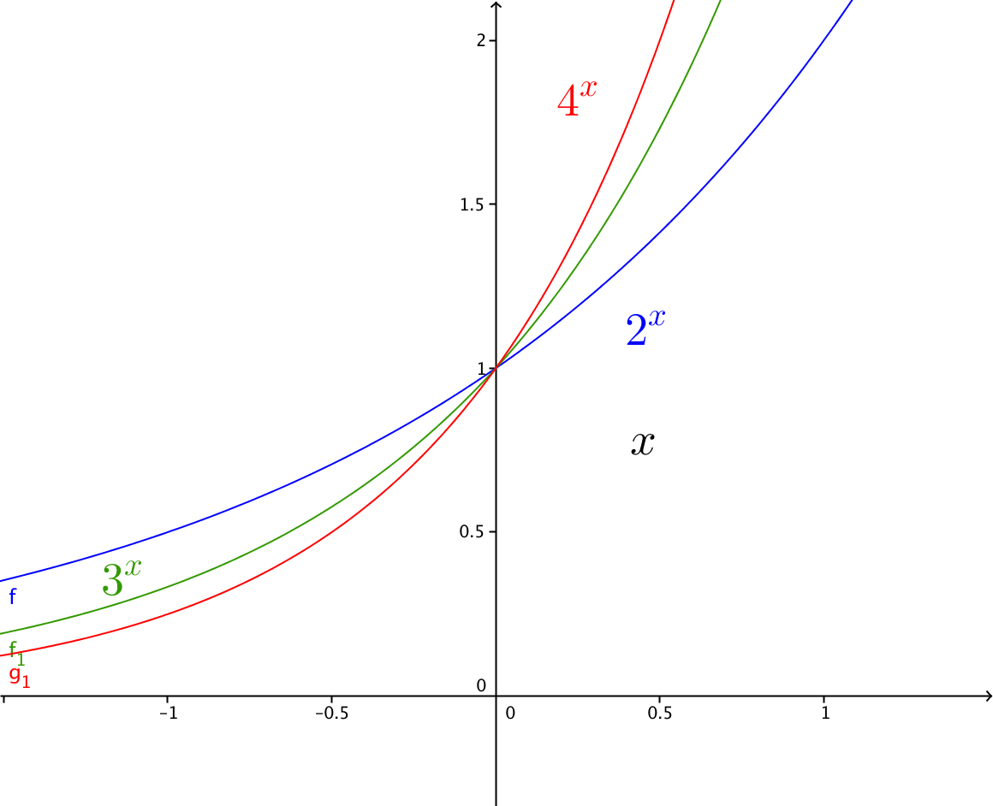 | Grafica de las funciones que se indican en la imagen, cada una con sus etiquetas y de diferentes colores. Aparece como IMG64 en la anterior solicitud
IMG28 | Ver observaciones | Cuaderno de Estudio | Ilustración | Horizontal | MA_11_02_CO_IMG28_small | 526 x 370 px | MA_11_02_CO_IMG28_zoom | 800 x 600 px | Deben aparecer en dos planos cartesianos, a la izquierda f(x) = log_2_x, y en el plano de la derecha f(x) = log_0.5_x.
IMG29 | Ver observaciones | Cuaderno de Estudio | Ilustración | Horizontal | MA_11_02_CO_IMG29_small | 526 x 370 px | MA_11_02_CO_IMG29_zoom | 800 x 600 px | 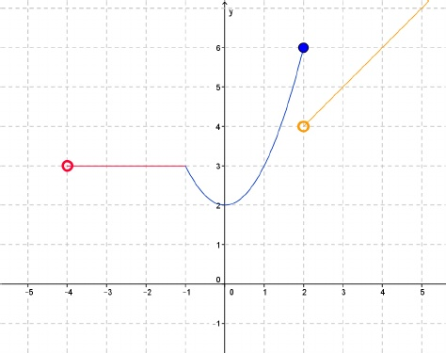 Representación gráfica de la funcion | Es la IMG65 de la anterior solicitud, que la circunferencia se vea totalmente hueca al interior. Representacion gráfica de la funcion
IMG30 | Ver observaciones | Cuaderno de Estudio | Ilustración | Horizontal | MA_11_02_CO_IMG30_small | 526 x 370 px | MA_11_02_CO_IMG30_zoom | 800 x 600 px | 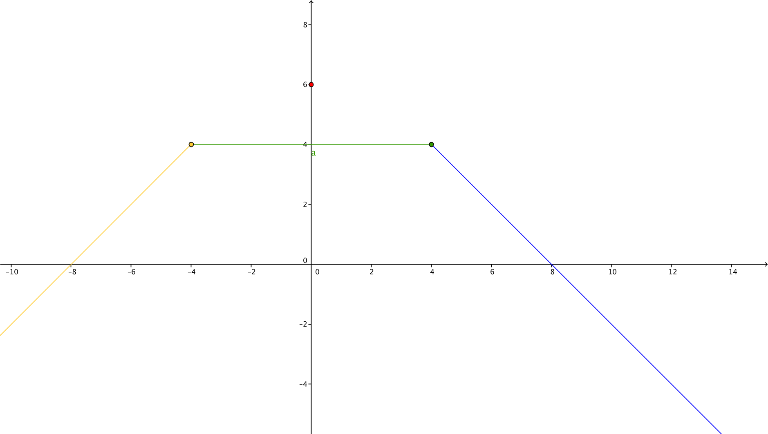 | ES la IMG66 de la anterior solicitud. La función a trozos, modificarla para que se note el hueco que se dan el segmento cuando x=0
IMG31 | Ver observaciones | Cuaderno de Estudio | Ilustración | Horizontal | MA_11_02_CO_IMG31_small | 526 x 370 px | MA_11_02_CO_IMG31_zoom | 800 x 600 px | Representacion grafica de la relación | Es la IMG67 de la anterior solicitud. Mostrar una recta vertical de color rojo en el intervalo (-1,1) que pasa por dos puntos de la grafica para demostrar que la relacion no es funcion
IMG32 | Ver observaciones | Cuaderno de Estudio | Ilustración | Horizontal | MA_11_02_CO_IMG32_small | 526 x 370 px | MA_11_02_CO_IMG32_zoom | 800 x 600 px | Grafica de la funcion valor absoluto de x | Es la IMG68 de la anterior solicitud
IMG33 | Ver observaciones | Cuaderno de Estudio | Ilustración | Horizontal | MA_11_02_CO_IMG33_small | 526 x 370 px | MA_11_02_CO_IMG33_zoom | 800 x 600 px | Grafica de la funcion parte entera de x | Es la IMG69 de la anterior solicitud. Simbolizar como
IMG34 | Ver observaciones | Cuaderno de Estudio | Ilustración | Horizontal | MA_11_02_CO_IMG34_small | 526 x 370 px | MA_11_02_CO_IMG34_zoom | 800 x 600 px | Representacion grafica de las funciones f(x)=√(x+2), g(x)=1/(x-3) y (f+g)(x)=((x-3) √(x+2)+1)/(x-3) | Eliminar los parentesis dentro de la raiz del denominador, es la IMG70 de la anterio r solicitud
IMG35 | Ver observaciones | Cuaderno de Estudio | Ilustración | Horizontal | MA_11_02_CO_IMG35_small | 526 x 370 px | MA_11_02_CO_IMG35_zoom | 800 x 600 px | Representacion grafica de las funciones f(x)=√(x+2), g(x)=1/(x-3) y (f-g)(x)=((x-3) √(x+2)-1)/(x-3) | Eliminar los parentesis dentro de la raiz del denominador, es la IMG71 de la nterior solicitud
IMG36 | Ver observaciones | Cuaderno de Estudio | Ilustración | Horizontal | MA_11_02_CO_IMG36_small | 526 x 370 px | MA_11_02_CO_IMG36_zoom | 800 x 600 px | Representacion grafica de las funciones f(x)=√(x+2), g(x)=1/(x-3) y (fg)(x)=√(x+2)/(x-3) | Eliminar los parentesis dentro de la raiz del denominador
IMG37 | Ver observaciones | Cuaderno de Estudio | Ilustración | Horizontal | MA_11_02_CO_IMG37_small | 526 x 370 px | MA_11_02_CO_IMG37_zoom | 800 x 600 px | Realizar dos planos cartesianos uno al lado del otro, juntos deben tener las funciones f(x)=√(x+2), g(x)=1/(x-3) en distintos colores, el de la izquierda debe tener ademas la funcion (f/g)(x)=(x-3) √(x+2) y el derecha la funcion (g/f)(x)=1/((x-3) √(x+2)) ademas de f y g | Ambas graficas deben tener la funcion f y la funcion g, la diferencia es que la primera tiene la funcion f/g y la segunda a funcion g/f, las f en ambas graficas con el mimo color, lo mismo las g. el fraccionario debe ser vertical, y eliminar los parentesis que sobran de la raiz y del denominador. en g/f se debe resaltar el hueco en x=3. es la IMG73 de la anterior solicitud
IMG38 | http://iesaricel.org/rafanogal/funciones/funciones-archivos/composicion.gif | Cuaderno de Estudio | Ilustración | Horizontal | MA_11_02_CO_IMG38_small | 526 x 370 px | MA_11_02_CO_IMG38_zoom | 800 x 600 px | Realizar un diagrama sagital como el que se muestra en la imagen. | Es la IMG74 de la anterior solicitud

